Acclimation
 | ZT0 | ZT1 | ZT2 | ZT3 | ZT4 | ZT5 | ZT6 | ZT7 | ZT8 | ZT9 | ZT10 | ZT11 | ZT12 | ZT13 | ZT14 | ZT15 | ZT16 | ZT17 | ZT18 | ZT19 | ZT20 | ZT21 | ZT22 | ZT23
D1-T1 | 31.616666667 | 31.980555556 | 32.152777778 | 31.563888889 | 31.564393939 | 31.338888889 | 32.291666667 | 32.55 | 32.502777778 | 32.527777778 | 32.377777778 | 32.15 | 31.736111111 | 32.327777778 | 32.425 | 31.705555556 | 31.333333333 | 31.058333333 | 31.75 | 32.063888889 | 31.831873823 | 32.166666667 | 32.491666667 | 32.519444444
D1-T2 | 30.782356532 | 31.341666667 | 32.477777778 | 32.677777778 | 32.419444444 | 32.766666667 | 32.905555556 | 31.897222222 | 31.711111111 | 31.811111111 | 32.161111111 | 32.233333333 | 31.902777778 | 31.511111111 | 31.536111111 | 31.991666667 | 32.05 | 31.594444444 | 31.358333333 | 32.172222222 | 32.733333333 | 33.4 | 32.916666667 | 33.030555556
D1-T3 | 30.782356532 | 30.916447453 | 31.063030372 | 31.598412698 | 32.684027778 | 33.741666667 | 33.355555556 | 33.577777778 | 32.994444444 | 32.988888889 | 33.011111111 | 33.286111111 | 33.286111111 | 32.863888889 | 33.597222222 | 33.661111111 | 33.683333333 | 33.655555556 | 33.608333333 | 33.488888889 | 33.213888889 | 32.891666667 | 32.852777778 | 33.091666667
D2-T1 | 30.233333333 | 30.813888889 | 30.630555556 | 30.894444444 | 31.255555556 | 32.24 | 31.469444444 | 31.716666667 | 31.377777778 | 31.047222222 | 31.138888889 | 31.416666667 | 31.655555556 | 32.080555556 | 31.691666667 | 31.983333333 | 31.305555556 | 31.016666667 | 30.969444444 | 30.897222222 | 30.080555556 | 30.061111111 | 29.713888889 | 30.461111111
D2-T2 | 31.375 | 30.2 | 30.297222222 | 31.208333333 | 31.313888889 | 31.213888889 | 31.786111111 | 31.422222222 | 31.827777778 | 31.055555556 | 31.169444444 | 31.383333333 | 31.936111111 | 31.961111111 | 32.455555556 | 32.238888889 | 31.722222222 | 31.833333333 | 31.722222222 | 31.808333333 | 31.886111111 | 31.308333333 | 31.288888889 | 30.311111111
D2-T3 | 31.247863248 | 31.119047619 | 31.876068376 | 32.394444444 | 32.313888889 | 32.386111111 | 32.591666667 | 32.141666667 | 32.15 | 32.216666667 | 32.619444444 | 32.547222222 | 32.230555556 | 32.125 | 32.211111111 | 31.852777778 | 32.2 | 32.019444444 | 31.311111111 | 31.35 | 31.291666667 | 30.238888889 | 30.047222222 | 30.02259887
D3-T1 | 30.691666667 | 30.803571429 | 30.328571429 | 30.672222222 | 30.627777778 | 31.618717949 | 31.747222222 | 31.533333333 | 30.652777778 | 30.730555556 | 31.280555556 | 31.672222222 | 32.305555556 | 31.816666667 | 31.125 | 31.833333333 | 31.927777778 | 31.913888889 | 31.516666667 | 31.011111111 | 30.994444444 | 30.916666667 | 30.766666667 | 30.877777778
D3-T2 | 30.666666667 | 30.008333333 | 28.952380952 | 31.598412698 | 30.544444444 | 31.022222222 | 30.638888889 | 30.669444444 | 30.922222222 | 30.95 | 31.230555556 | 31.222222222 | 31.208333333 | 32.777777778 | 32.327777778 | 32.394444444 | 31.788888889 | 31.797222222 | 31.572222222 | 31.558333333 | 30.883333333 | 30.697222222 | 30.369444444 | 30.744444444
D3-T3 | 29.645299145 | 31.064516129 | 31.788888889 | 31.777777778 | 31.905555556 | 32.027777778 | 31.269444444 | 32.25 | 32.208333333 | 31.930555556 | 32.283333333 | 31.955555556 | 31.858333333 | 31.691666667 | 31.597222222 | 31.261111111 | 31.016666667 | 31.072222222 | 31.091666667 | 31.286111111 | 31.227777778 | 30.644444444 | 30.811111111 | 30.957627119
MEAN | 30.782356532 | 30.916447453 | 31.063030372 | 31.598412698 | 31.625441919 | 32.039548908 | 32.00617284 | 31.973148148 | 31.816358025 | 31.69537037 | 31.919135802 | 31.985185185 | 32.013271605 | 32.128395062 | 32.107407407 | 32.102469136 | 31.891975309 | 31.77345679 | 31.655555556 | 31.737345679 | 31.57144277 | 31.369444444 | 31.250925926 | 31.335148567
VALORES DE LA GRAFICA | 30.771545584 | 30.935929055 | 31.148524624 | 31.690895062 | 31.625441919 | 32.039548908 | 32.00617284 | 31.973148148 | 31.816358025 | 31.69537037 | 31.919135802 | 31.985185185 | 32.013271605 | 32.128395062 | 32.107407407 | 32.102469136 | 31.891975309 | 31.77345679 | 31.655555556 | 31.737345679 | 31.57144277 | 31.369444444 | 31.250925926 | 31.335148567
D=Day
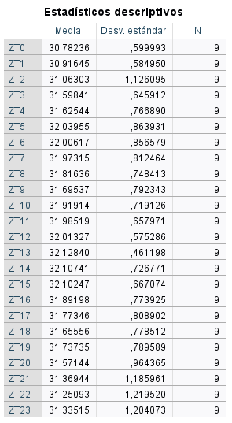
T=Trial

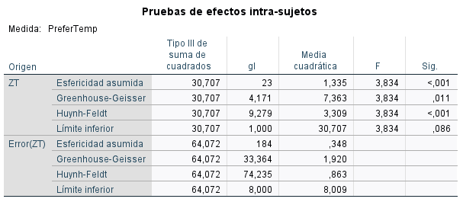

 |  |  |  |  |  | Bonferroni pairwise comparisons: NS

Experiment
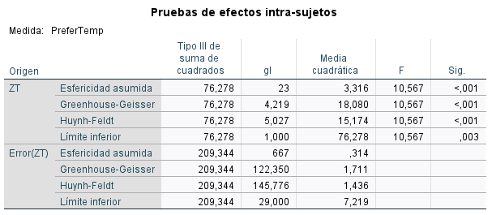
 | ZT0 | ZT1 | ZT2 | ZT3 | ZT4 | ZT5 | ZT6 | ZT7 | ZT8 | ZT9 | ZT10 | ZT11 | ZT12 | ZT13 | ZT14 | ZT15 | ZT16 | ZT17 | ZT18 | ZT19 | ZT20 | ZT21 | ZT22 | ZT23
D1-T1 | 30.691666667 | 30.803571429 | 30.328571429 | 30.672222222 | 30.63 | 30.649786325 | 30.7 | 30.697222222 | 30.813888889 | 30.636111111 | 30.527777778 | 31.013888889 | 31.327777778 | 31.022222222 | 31.169444444 | 31.397222222 | 31 | 31.169444444 | 30.697222222 | 30.325 | 30.111111111 | 30.061111111 | 30.216666667 | 30.191666667
D1-T2 | 29.95 | 29.388888889 | 28.872222222 | 28.8875 | 29.508333333 | 29.222222222 | 29.533333333 | 29.944444444 | 29.897222222 | 30.391666667 | 30.061111111 | 30.419444444 | 30.491666667 | 30.702777778 | 30.711111111 | 30.45 | 30.194444444 | 29.958333333 | 29.677777778 | 29.902777778 | 28.980555556 | 29.469444444 | 29.219444444 | 29.583333333
D1-T3 | 32.701282051 | 31.355555556 | 30.965686275 | 30.797222222 | 30.988888889 | 31.038888889 | 31.091666667 | 31.277777778 | 30.938888889 | 31.730555556 | 31.727777778 | 31.519444444 | 31.236111111 | 31.336111111 | 31.261111111 | 31.013888889 | 30.65 | 30.780555556 | 30.35 | 30.227777778 | 30.330555556 | 30.536111111 | 31.033333333 | 30.925
D2-T1 | 30.225 | 30.311111111 | 30.063888889 | 29.946327684 | 30.35 | 30.290598291 | 30.519444444 | 30.388888889 | 30.411111111 | 30.386111111 | 30.441666667 | 31.936111111 | 32.230555556 | 31.6 | 31.555555556 | 30.85 | 30.663888889 | 30.2 | 29.775 | 29.877777778 | 30.316666667 | 30.305555556 | 29.905555556 | 30.413888889
D2-T2 | 29.811111111 | 28.99122807 | 29.425 | 29.858333333 | 29.925 | 29.852777778 | 30.122222222 | 29.963888889 | 29.783333333 | 29.644444444 | 29.761111111 | 29.686111111 | 29.872222222 | 30.113888889 | 30.038888889 | 30.877777778 | 30.833333333 | 30.422222222 | 30.705555556 | 30.352777778 | 30.330555556 | 30.233333333 | 30.105555556 | 28.936111111
D2-T3 | 30.93739546 | 30.244444444 | 30.405555556 | 30.422222222 | 30.494444444 | 30.397222222 | 30.916666667 | 30.869444444 | 31.272222222 | 30.641666667 | 31.102777778 | 30.794444444 | 30.805555556 | 30.727777778 | 30.844444444 | 30.555555556 | 30.316666667 | 29.677777778 | 30.019444444 | 30.002777778 | 29.994444444 | 29.583333333 | 30.147222222 | 30.05
D3-T1 | 29.977777778 | 30.138888889 | 30.066666667 | 29.95 | 30.126666667 | 30.244017094 | 30.225 | 30.258333333 | 30.238888889 | 30.383333333 | 30.402777778 | 30.877777778 | 31.288888889 | 30.563888889 | 30.272222222 | 30.097222222 | 30.066666667 | 29.847222222 | 29.961111111 | 30.202777778 | 29.858333333 | 29.972222222 | 29.958333333 | 30.245454545
D3-T2 | 29.691666667 | 29.619444444 | 29.456140351 | 30.669444444 | 30.358333333 | 30.302777778 | 29.902777778 | 29.819444444 | 29.636111111 | 29.836111111 | 29.802777778 | 30.158333333 | 30.102777778 | 30.244444444 | 29.994444444 | 30.180555556 | 29.727777778 | 29.511111111 | 29.461111111 | 29.272222222 | 28.994444444 | 29.3 | 29.444444444 | 28.791666667
D3-T3 | 29.329893684 | 29.794444444 | 29.030555556 | 30.044444444 | 31.330555556 | 31.516666667 | 32.188888889 | 31.480555556 | 31.333333333 | 31.975 | 32.497222222 | 31.444444444 | 31.408333333 | 32.077777778 | 32.005555556 | 32.436111111 | 31.861111111 | 31.222222222 | 30.919444444 | 30.855555556 | 31.116666667 | 30.697222222 | 30.566666667 | 30.641666667
D4-T1 | 29.766666667 | 29.625 | 29.805555556 | 30.022222222 | 30 | 29.966025641 | 30.238888889 | 30.244444444 | 30.313888889 | 30.208333333 | 30.227777778 | 30.830555556 | 30.847222222 | 30.405555556 | 30.194444444 | 30.016666667 | 30.027777778 | 30.097222222 | 29.791666667 | 29.938888889 | 29.583333333 | 29.844444444 | 30.166666667 | 30.077777778
D4-T2 | 29.183333333 | 29.638888889 | 29.580357143 | 29.446969697 | 29.313888889 | 29.433333333 | 29.447222222 | 29.388888889 | 29.166666667 | 29.55 | 29.911111111 | 29.977777778 | 29.733333333 | 29.772222222 | 29.791666667 | 29.811111111 | 29.533333333 | 30.408333333 | 29.983333333 | 30.022222222 | 29.619444444 | 28.891666667 | 28.680555556 | 29.002777778
D4-T3 | 31.414871795 | 30.258333333 | 30.338888889 | 31.138888889 | 31.411111111 | 31.597222222 | 31.188888889 | 31.1 | 31.191666667 | 30.919444444 | 31.333333333 | 31.508333333 | 31.019444444 | 30.902777778 | 30.238888889 | 30.925 | 29.922222222 | 29.983333333 | 29.486111111 | 29.002777778 | 28.555555556 | 28.755555556 | 28.705555556 | 28.877192982
D5-T1 | 29.625 | 29.638888889 | 29.941666667 | 29.808333333 | 29.71 | 29.595238095 | 29.963888889 | 30.377777778 | 30.413888889 | 30.480555556 | 30.430555556 | 30.722222222 | 30.641666667 | 30.463888889 | 30.563888889 | 30.619444444 | 30.311111111 | 30.475 | 30.413888889 | 30.369444444 | 30.05 | 29.85 | 29.855555556 | 29.755555556
D5-T2 | 28.725 | 29.416666667 | 30.227777778 | 30.405555556 | 30.233333333 | 30.227777778 | 29.975 | 30.038888889 | 30.1 | 30.066666667 | 30.216666667 | 29.980555556 | 30.069444444 | 30.405555556 | 30.252777778 | 30.033333333 | 30.066666667 | 29.988888889 | 29.155555556 | 28.613888889 | 29.247222222 | 28.919444444 | 28.891666667 | 29.722222222
D5-T3 | 29.968951683 | 29.286111111 | 28.780555556 | 28.180555556 | 29.386111111 | 31.455555556 | 31.338888889 | 31.733333333 | 30.783333333 | 31.066666667 | 30.941666667 | 31.216666667 | 30.616666667 | 30.608333333 | 30.4 | 30.566666667 | 30.05 | 29.919444444 | 29.763888889 | 29.647222222 | 29.036111111 | 29.605555556 | 29.586111111 | 30.03030303
D6-T1 | 29.713888889 | 29.475 | 29.444444444 | 29.483333333 | 29.523333333 | 29.458119658 | 29.794444444 | 29.695035461 | 29.630555556 | 29.719444444 | 29.744444444 | 30.391666667 | 31.002777778 | 30.688888889 | 30.45 | 30.511111111 | 30.433333333 | 30.483333333 | 30.527777778 | 30.447222222 | 30.663888889 | 30.35 | 30.377777778 | 30.322222222
D6-T2 | 29.527777778 | 29.396396396 | 29.1 | 29.102777778 | 29.086111111 | 29.219444444 | 29.480555556 | 29.105555556 | 29.044444444 | 28.861111111 | 28.505555556 | 29.880555556 | 30.241666667 | 29.819444444 | 29.527777778 | 30.177777778 | 28.944444444 | 29.502777778 | 29.277777778 | 28.9 | 29.363888889 | 29.305555556 | 27.994444444 | 28.772222222
D6-T3 | 30.134722222 | 30.1 | 30.838888889 | 30.908333333 | 30.730555556 | 30.538888889 | 30.986111111 | 31.644444444 | 32.877777778 | 32.105555556 | 31.288888889 | 31.355555556 | 31.352777778 | 31.308333333 | 31.258333333 | 30.402777778 | 30.7 | 30.436111111 | 30.55 | 30.033333333 | 30.108333333 | 29.241666667 | 28.788888889 | 29.651515152
D7-T1 | 29.569444444 | 29.375 | 29.481481481 | 29.380555556 | 29.516666667 | 29.603927987 | 29.405555556 | 29.311111111 | 29.497222222 | 29.580555556 | 29.566666667 | 30.333333333 | 31.15 | 31.169444444 | 31.147222222 | 31.083333333 | 31.127777778 | 31.183333333 | 31.177777778 | 30.95 | 31.033333333 | 30.983333333 | 30.711111111 | 30.844444444
D7-T2 | 28.669444444 | 28.997222222 | 29.191666667 | 29.213888889 | 28.763888889 | 29.157894737 | 29.075 | 29.066666667 | 29.083333333 | 30 | 30.2 | 30.052777778 | 30.611111111 | 31.330555556 | 30.830555556 | 30.541666667 | 30.6 | 30.3 | 30.616666667 | 30.905555556 | 30.488888889 | 29.997222222 | 29.916666667 | 29.097222222
D7-T3 | 30.021505376 | 30.341666667 | 30.566666667 | 30.683333333 | 30.708333333 | 31.144444444 | 32.027777778 | 31.827777778 | 32 | 31.35 | 31.105555556 | 31.330555556 | 30.641666667 | 30.258333333 | 31.133333333 | 30.666666667 | 30.816666667 | 30.283333333 | 30.108333333 | 29.463888889 | 29.786111111 | 29.430555556 | 29.283333333 | 29.563888889
D8-T1 | 29.469444444 | 29.283333333 | 29.297222222 | 29.411764706 | 29.31 | 29.071794872 | 29.836111111 | 29.752777778 | 29.736111111 | 29.805555556 | 29.619444444 | 30.302777778 | 30.869444444 | 30.880555556 | 30.683333333 | 30.75 | 30.661111111 | 30.8 | 30.672222222 | 30.836111111 | 30.783333333 | 30.566666667 | 30.572222222 | 30.677777778
D8-T2 | 29.533333333 | 29.213450292 | 29.122222222 | 30.075 | 30.175 | 30.197222222 | 30.097222222 | 30.086111111 | 29.986111111 | 30.222222222 | 30.05 | 29.944444444 | 29.102777778 | 28.383333333 | 28.705555556 | 30.338888889 | 31.172222222 | 30.525 | 29.586111111 | 29.672222222 | 29.563888889 | 29.447222222 | 29.908333333 | 29.508333333
D8-T3 | 28.945280765 | 29.302777778 | 30.422222222 | 30.683333333 | 30.477777778 | 30.905555556 | 30.225 | 30.075 | 30.083333333 | 30.338888889 | 30.594444444 | 30.375 | 30.405555556 | 29.841666667 | 30.8 | 31.361111111 | 30.45 | 29.822222222 | 29.630555556 | 29.227777778 | 28.966666667 | 28.841666667 | 28.327777778 | 28.816666667
D9-T1 | 29.505555556 | 29.38 | 29.436111111 | 29.594444444 | 29.326666667 | 28.992948718 | 29.261111111 | 29.180555556 | 29.236111111 | 29.147222222 | 29.133333333 | 30.269444444 | 31.041666667 | 30.758333333 | 30.977777778 | 30.775 | 30.775 | 30.955555556 | 30.925 | 30.888888889 | 30.586111111 | 30.594444444 | 30.466666667 | 30.469444444
D9-T2 | 29.808333333 | 29.858333333 | 29.769444444 | 29.580555556 | 29.493589744 | 30.75 | 29.544444444 | 29.522222222 | 29.069444444 | 29.672222222 | 30.408333333 | 30.072222222 | 29.933333333 | 30.25 | 30.352777778 | 29.733333333 | 29.494444444 | 29.122222222 | 28.919444444 | 29.011111111 | 28.527777778 | 30.55 | 30.302777778 | 30.694444444
D9-T3 | 28.825219298 | 28.652777778 | 28.775 | 28.886111111 | 29.413888889 | 29.2 | 29.436111111 | 29.072222222 | 29.494444444 | 30.080555556 | 30.025 | 30.325 | 31.5 | 30.677777778 | 30.486111111 | 30.352777778 | 29.955555556 | 29.886111111 | 29.363888889 | 29.488888889 | 29.613888889 | 29.663888889 | 29.113888889 | 28.497222222
D10-T1 | 29.15 | 29.177777778 | 29.112403101 | 29.238888889 | 29.336666667 | 29.312820513 | 29.090909091 | 30.230288579 | 30.254980843 | 30.354885057 | 30.511904762 | 30.402777778 | 30.2 | 30.230555556 | 30.236111111 | 30.277777778 | 30.288888889 | 30.361111111 | 30.238888889 | 30.213888889 | 30.186111111 | 30.177777778 | 30.130555556 | 29.827777778
D10-T2 | 29.894444444 | 30.297222222 | 30.416666667 | 29.636111111 | 29.422222222 | 29.338888889 | 29.147222222 | 30.563888889 | 30.566666667 | 30.530555556 | 30.352777778 | 30.722222222 | 30.725 | 30.938888889 | 30.955555556 | 30.386111111 | 30.538888889 | 30.35 | 30.005555556 | 30.555555556 | 30.272222222 | 29.647222222 | 30.161111111 | 29.911111111
D10-T3 | 27.604651163 | 28.338888889 | 29.127777778 | 29.397222222 | 29.433333333 | 29.202777778 | 29.738888889 | 30.191666667 | 30.794444444 | 30.961111111 | 30.655555556 | 30.922222222 | 30.194444444 | 29.916666667 | 30.577777778 | 30.833333333 | 29.616666667 | 29.558333333 | 29.763888889 | 29.647222222 | 29.477777778 | 29.525 | 29.313888889 | 29.502777778
MEAN | 29.745755 | 29.656710 | 29.713044 | 29.850863 | 29.949490 | 30.062828 | 30.149975 | 30.230289 | 30.254981 | 30.354885 | 30.371601 | 30.625556 | 30.688796 | 30.580000 | 30.580556 | 30.600741 | 30.360000 | 30.241019 | 30.050833 | 29.961852 | 29.851574 | 29.811574 | 29.728426 | 29.780056
VALORES DE LA GRAFICA | 29.6 | 29.6 | 29.7 | 29.8 | 29.9 | 30.0 | 30.1 | 30.2 | 30.2 | 30.3 | 30.3 | 30.6 | 30.7 | 30.6 | 30.6 | 30.6 | 30.3 | 30.2 | 30.0 | 30.0 | 29.9 | 29.8 | 29.7 | 29.8
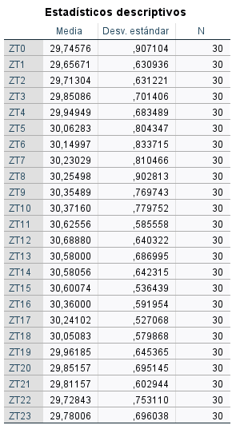

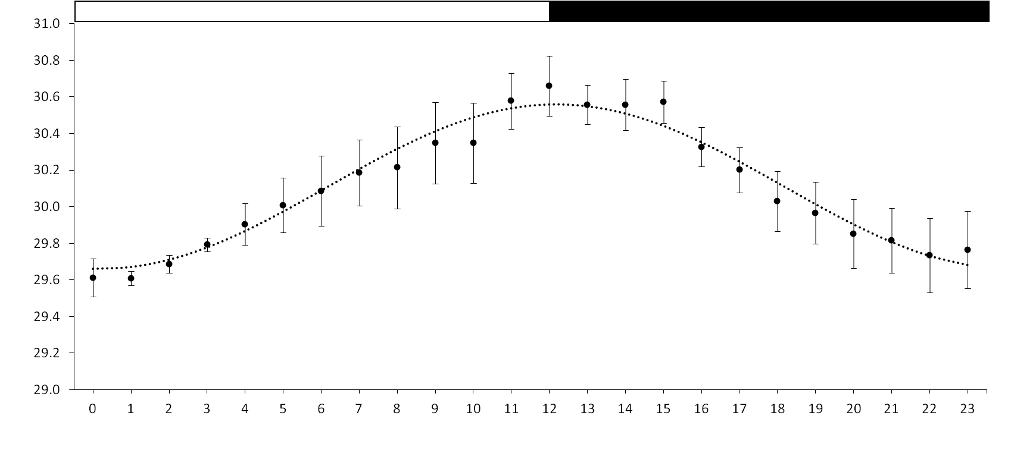
a
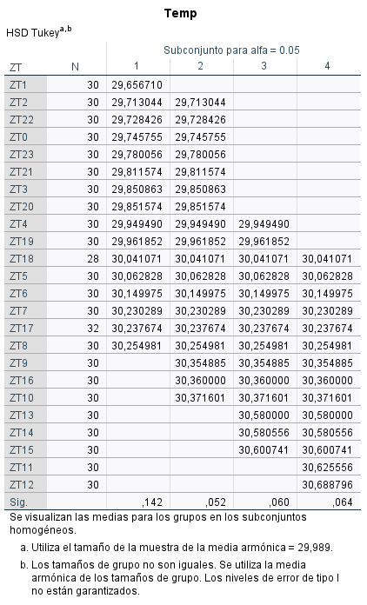
a
ab
ab
ab
abc
abc
abcd
abcd
abc
abcd
abcd
abcd
abcd
bcd
bcd
cd
cd
cd
cd
cd
cd
cd
d

